Janeiro
DADOS E FATOS - ASSOCIAÇÃO BRASILEIRA DAS EMPRESAS AÉREAS - ABEAR

 JANEIRO - 2013 |  | Participação |  | Participação |  | Participação |  | Participação |  | Participação | TOTAL
DOMÉSTICO
ASK (assentos-quilômetros oferecidos) - Oferta | 615,267 | 6.03% | 1,094,480 | 10.72% | 3,793,426 | 37.15% | 4,146,085 | 40.60% | 561,732 | 5.50% | 10,210,990
RPK (passageiros-quilômetros pagos transportados) - Demanda | 509,624 | 6.29% | 902,348 | 11.13% | 2,789,113 | 34.40% | 3,474,224 | 42.86% | 431,431 | 5.32% | 8,106,740
LF (Load Factor) - Taxa de ocupação no mercado doméstico | 82.83% |  | 82.45% |  | 73.52% |  | 83.80% |  | 76.80% |  | 79.39%
Market Share | 6.29% |  | 11.13% |  | 34.40% |  | 42.86% |  | 5.32%
PAX EMBARCADOS | 521,107 | 7.98% | 1,034,386 | 15.83% | 2,093,110 | 32.04% | 2,358,157 | 36.09% | 526,859 | 8.06% | 6,533,619
INTERNACIONAL
ASK (assentos-quilômetros oferecidos) - Oferta |  |  |  |  | 505,957 | 14.88% | 2,894,065 | 85.12% |  |  | 3,400,022
RPK (passageiros-quilômetros pagos transportados) - Demanda |  |  |  |  | 333,422 | 12.75% | 2,281,847 | 87.25% |  |  | 2,615,269
LF (Load Factor) - Taxa de ocupação no mercado internacional |  |  |  |  | 65.90% |  | 78.80% |  |  |  | 76.92%
Market Share |  |  |  |  | 12.75% |  | 87.25%
PAX EMBARCADOS |  |  |  |  | 118,140 | 26.57% | 326,575 | 73.43% |  |  | 444,715

Evolução RPK e PAX 2012-2013
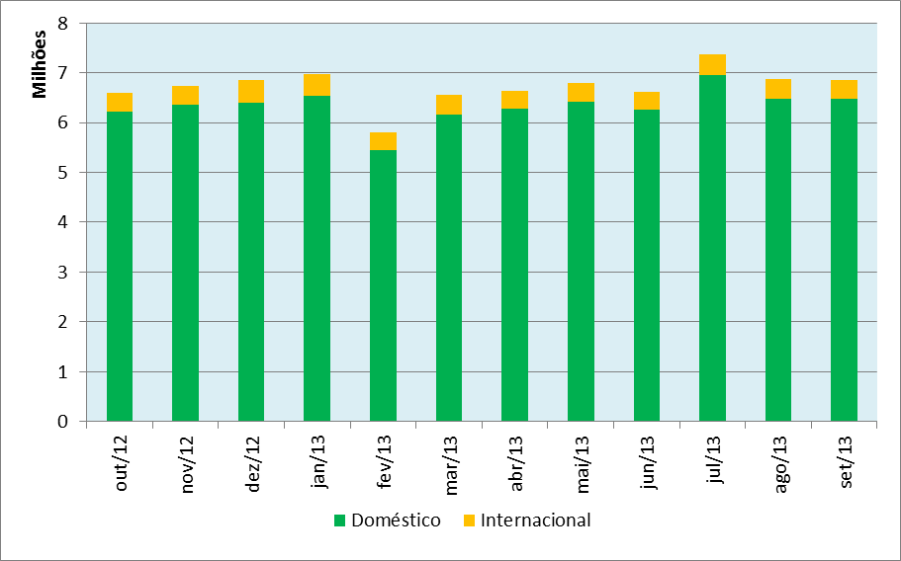
DOMESTICO

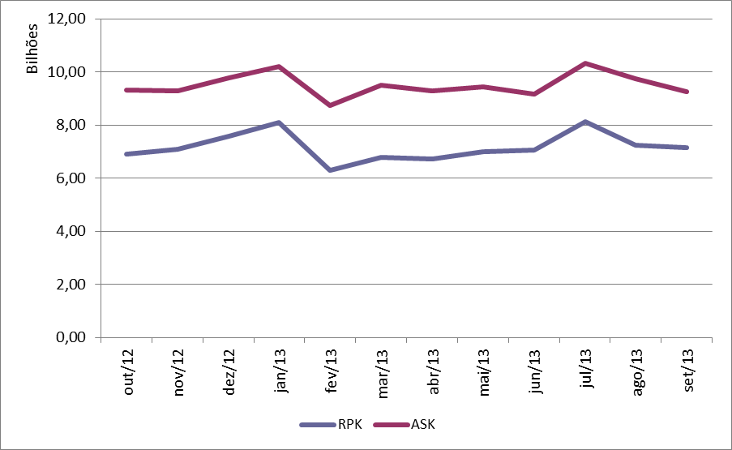

INTERNACIONAL

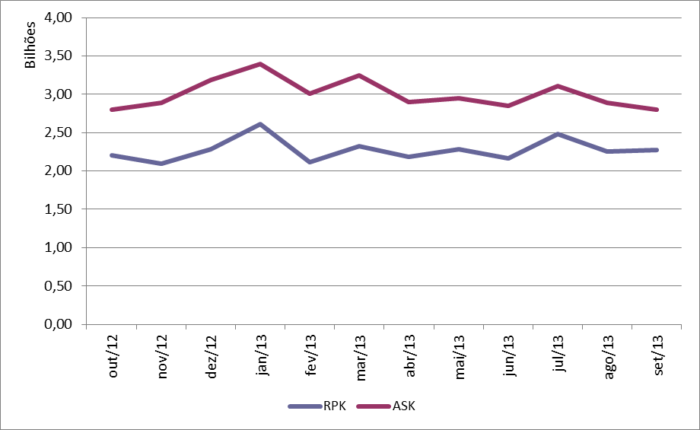

PAX TOTAL

